官网秒杀页

手机APP体验月
天天1元秒杀

距离手机APP下一场秒杀开始还有

今日秒杀
每天9点、15点、21点三个时间点秒杀开启，秒杀仅限ios、android客户端

9点档 已结束
15点档 进行中
21点档 即将开始

还有14分21秒11开抢
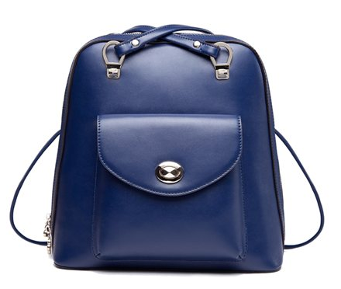
秒杀价：1元

原价：999元



立即扫描下载客户端进行抢购

明日预告

9点档 即将开始
15点档 即将开始
21点档 即将开始

秒杀价：1元
秒杀价：1元
秒杀价：1元

原价：999元
原价：999元
原价：999元

扫描下载客户端
扫描下载客户端
扫描下载客户端

app页面
麦包包手机APP专属，每人每场限抢1件 @秒杀规则

1 元，天天秒！

每天3款，每款10件，3个时段
双肩包、女包、拉杆箱1元等你秒！

双肩包
早上9点开抢
爆款女包
中午3点开抢
拉杆箱
晚上9点开抢

还有14分21秒11开抢

秒杀价：1元

立即秒杀
即将开始...
已抢完！

更多手机特惠推荐



查看明天(1月4日)秒杀

双肩包
早上9点开抢
爆款女包
中午3点开抢
拉杆箱
晚上9点开抢

秒杀价：1元

